ejercicio 2 MinCua.RegreLineal
Xi | Yi | n | iteraciones | Xi | Yi | Xi*Yi | X2 | a1*Xi | Y | e2 | (yi-Yiprom)2
176 | 448 | 10 | 1 | 176 | 448 | 78848 | 30976 | 1107.6990631 | 525.29809785 | 5974.9959315 | 2043.04
168 | 556 |  | 2 | 168 | 556 | 93408 | 28224 | 1057.3491057 | 474.94814044 | 6569.4039386 | 3943.84
202 | 844 |  | 3 | 202 | 844 | 170488 | 40804 | 1271.3364247 | 688.93545945 | 24045.011736 | 123060.64
138 | 427 |  | 4 | 138 | 427 | 58926 | 19044 | 868.5367654 | 286.13580013 | 19842.722804 | 4382.44
213 | 811 |  | 5 | 213 | 811 | 172743 | 45369 | 1340.5676162 | 758.16665089 | 2791.3627777 | 100996.84
159 | 398 |  | 6 | 159 | 398 | 63282 | 25281 | 1000.7054036 | 418.30443835 | 412.27021654 | 9063.04
193 | 447 |  | 7 | 193 | 447 | 86271 | 37249 | 1214.6927226 | 632.29175736 | 34333.035345 | 2134.44
122 | 154 |  | 8 | 122 | 154 | 18788 | 14884 | 767.83685057 | 185.4358853 | 988.2148848 | 115056.64
185 | 534 |  | 9 | 185 | 534 | 98790 | 34225 | 1164.3427652 | 581.94179994 | 2298.4161818 | 1664.64
153 | 313 |  | 10 | 153 | 313 | 47889 | 23409 | 962.94293555 | 380.54197028 | 4561.91775 | 32472.04

 |  |  | ∑ | 1709 | 4932 | 889433 | 299465 | 10756.009653 | 4932 | 101817.35157 | 394817.6

 |  |  | prom | 170.9 | 493.2 | 88943.3 | 29946.5 | 1075.6009653 | 493.2 | 10181.735157 | 39481.76
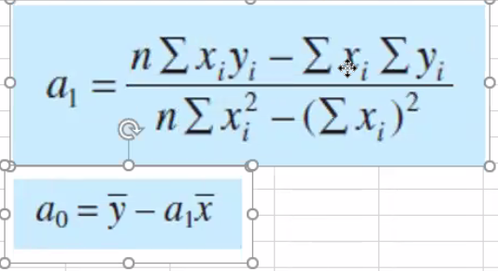
 |  |  | a1 | 6.2937446768 | Esta es el valor de la pendiente
 |  |  | a0 | -582.40096527 | Esta es la interseccion con el ejer Y

 |  |  | Y | pendiente = -582,400 + 6,2937*X

 |  |  | Suma de Errores al cuadrado | Desviacion, que tan dispersos son los valores | Grado de dispersion | Error Estadar estimado | Ver si el modleo es adecuado | Coeficiente de determinacion | coeficiente de correlacion
 |  |  | Sr | St | Sy | Sy/x | Sy/x < Sy ? | r2 | r
 |  |  | 101817.35157 | 394817.6 | 209.44837603 | 112.814755 | SIRVE | 0.7421154691 | 0.86146124063
Yi medida VS Y calculada

